Planilha1
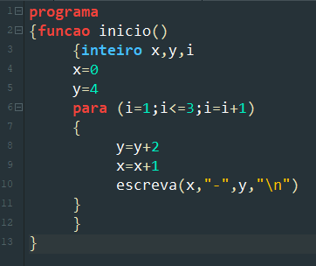
Passo/Linha | Instrução | Variável
Início/3 | declaração inteiro | x | y | i
1/4 | x=o | 0 | ? | ?
2/5 | y=4 | 0 | 4 | ?
3/6 | loop para: i=1/i<=3/i=i+1 | 0 | 4 | 1 | i=1
2/8 | y=y+2 | 0 | 6 | 1
3/9 | x=x+1 | 1 | 6 | 1
4/10 | Tela=1-6 | 1 | 6 | 1
5/6 | loop para: i=1/i<=3/i=i+1 | 1 | 6 | 2 | i=i+1
6/8 | y=y+2 | 1 | 8 | 2
7/9 | x=x+1 | 2 | 8 | 2
8/10 | Tela=2-8 | 2 | 8 | 2
9/6 | loop para: i=1/i<=3/i=i+1 | 2 | 8 | 3 | i=i+1
10/8 | y=y+2 | 2 | 10 | 3
11/9 | x=x+1 | 3 | 10 | 3
2024-10-12 | Tela=3-10 | 3 | 10 | 3
FIM |  |  |  | i<=3

